상품제안서
백점생활 오늘구강케어세트/치약칫솔세트/웰컴키트 | 상품코드: F04875

 |  |  |  |  |  |  | 02-412-0044 | www.easy1.co.kr
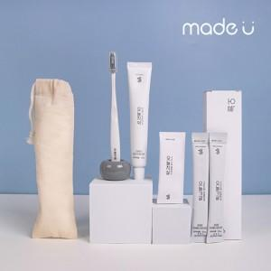

【상세/제작정보】

【인쇄/포장옵션】 | 실크, 스티커, 풀칼라 / 포장지포장

【공급단가】 | 수량 | 100~ | 300~ | 500~ | 1,000~ | 3,000~
*VAT별도 | 단가 | 4,720원 | 4,550원 | 4,370원 | 4,200원 | 4,090원

【상품 URL】 | https://dev.easy1.co.kr:443/src/goods_detail.php?gdno=4875

